共通票
令和７年度障害者総合福祉推進事業 「課題番号２２ 障害者の地域移行及び地域定着のための調査研究」 事業所アンケート調査票

 | 【本調査の目的】
 | 本調査は、厚生労働省令和７年度障害者総合福祉推進事業
 | 「障害者の地域移行及び地域定着のための調査研究」の一環として実施します。
 | 本事業は障害者の地域移行及び地域定着に係るサービスや地域生活支援拠点等の
 | 支援実態の把握、事業の普及に当たっての課題等を整理することを目的として実施します。

 | 【本調査の調査対象及び回答対象】
 | 本調査は、指定地域移行支援事業所・指定地域定着支援事業所・指定自立生活援助事業所
 | （悉皆）を調査対象として実施します。

 | 本調査は以下8つの調査票（シート）で構成しています。
 | ●共通票
 | ●地域移行支援票
 | ●地域移行支援票_個票1
 | ●地域移行支援票_個票2
 | ●地域定着支援票
 | ●地域定着支援票_個票1
 | ●自立生活援助票
 | ●自立生活援助票_個票1
 | 地域移行支援、地域定着支援、自立生活援助のうち、
 | 貴事業所において指定を受けているサービスについて、2024年度（2024年4月～2025年3月）
 | において支援実績(請求実績)がある場合(※)のみ、共通票及び該当する調査票にご回答ください。
 | 貴事業所において指定を受けているいずれのサービスも、
 | 2024年度における支援実績(請求実績)がない場合は、共通票含めご回答不要です。
 | ※詳細については、補足資料①をご参照ください。 |  |  |  |  | ⇒ | 補足資料

 | 【ご回答いただくにあたって】
 | ・本調査にご回答いただく方の立場について、特段指定はありません。
 | 各設問の内容について十分把握されている方によるご回答をお願いいたします。
 | ・特段の指示がない限り、2025年4月1日時点の内容をご回答ください。
 | ・ご回答いただいた内容は集計し、結果をPwCコンサルティング合同会社のホームページ上で
 | 公表いたします。その際、個人名、事業所名、地域等が特定されることはありません。

 | ■ご回答方法■ 調査票（本ファイル）に記入
 | ■ご提出先■ 調査票を、以下の提出用Webサイトからアップロードしてください。
 | https://r7-22survey.researchworks.co.jp/

 | 【お問い合わせ先】
 | 本調査の目的や内容、データの取扱い、ご回答方法等についてご不明な点などがありましたら、
 | 以下までお問い合わせください。
 | 事務局：障害者の地域移行・地域定着に関するアンケート回収事務局(株式会社リサーチワークス)
 | メールアドレス： |  | r7-22survey@researchworks.co.jp

 | 調査実施主体
 | PwCコンサルティング合同会社 公共事業部
 | 【住 所】〒100-0004 東京都千代田区大手町1-2-1 Otemachi One タワー

1.回答者情報 |  |  |  |  |  |  |  | <回答欄の色について>
 |  |  |  |  | ▼ 回答欄に文字または数値を入力してください
 | 法人名 |  |  |  |  |  |  |  | エラーの可能性がありますので、ご回答内容をご確認ください。
 | 事業所名 |  |  |  |  |  |  |  | ご回答は不要です。
 | 事業所番号（10桁）
 | 施設が所在する都道府県名及び 市区町村名 |  |  | 都道府県
手順1：回答欄を選択して、ボタンをクリック
 |  |  |  | 市区町村 ※ |  |  |  | ※ 都道府県を選択していただくと、市区町村が選択可能になります
手順2：あてはまるものをクリック
※クリックしていただいたあと、
次の問までスクロールしてください
 | 担当者名
 | 電話番号
 | メールアドレス

2.障害福祉サービス等の運営状況

1. | 貴事業所に併設している（指定を受けている）障害福祉サービス等を選択してください。
 | 例：事業所において、地域移行支援の他に計画相談支援、地域定着支援を実施している場合、
 | ⑲・⑳・㉑を選択する。
あてはまるものをすべて選択してください
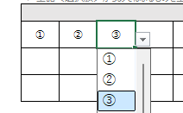
 | ＜選択肢＞
 | ① | 居宅介護 |  |  |  | ⑰ | 就労定着支援
 | ② | 重度訪問介護 |  |  |  | ⑱ | 自立生活援助
 | ③ | 同行援護 |  |  |  | ⑲ | 計画相談支援
 | ④ | 行動援護 |  |  |  | ⑳ | 地域移行支援
 | ⑤ | 療養介護 |  |  |  | ㉑ | 地域定着支援
 | ⑥ | 生活介護 |  |  |  | ㉒ | 福祉型障害児入所施設
 | ⑦ | 短期入所 |  |  |  | ㉓ | 医療型障害児入所施設
 | ⑧ | 重度障害者等包括支援 |  |  |  | ㉔ | 児童発達支援
 | ⑨ | 共同生活援助 |  |  |  | ㉕ | 医療型児童発達支援
 | ⑩ | 施設入所支援 |  |  |  | ㉖ | 放課後等デイサービス
 | ⑪ | 自立訓練（機能訓練） |  |  |  | ㉗ | 居宅訪問型児童発達支援
 | ⑫ | 自立訓練（生活訓練） |  |  |  | ㉘ | 保育所等訪問支援
 | ⑬ | 宿泊型自立訓練 |  |  |  | ㉙ | 障害児相談支援
 | ⑭ | 就労移行支援 |  |  |  | ㉚ | 地域生活支援事業のサービス
 | ⑮ | 就労継続支援A型 |  |  |  | ㉛ | 介護保険サービス
 | ⑯ | 就労継続支援B型

 | ▼ 上記＜選択肢＞からあてはまるものを全て選択してください
 | 回答

3.地域生活支援拠点等の拠点コーディネーターの配置

1. | 拠点コーディネーターの配置状況について、あてはまるものを選択してください。

 | ＜選択肢＞
 | ① | 地域生活支援拠点等機能強化加算を算定して、拠点コーディネーターを単独の事業所で配置している
 | ② | 地域生活支援拠点等機能強化加算を算定して、拠点コーディネーターを複数事業所の共同で配置している
 | ③ | 地域生活支援拠点等機能強化加算を算定していないが、
 |  | 地域生活支援事業等を活用して予算措置をされている拠点コーディネーターを単独の市町村で配置している
 | ④ | 地域生活支援拠点等機能強化加算を算定していないが、
 |  | 地域生活支援事業等を活用して予算措置をされている拠点コーディネーターを複数市町村の共同で配置している
 | ⑤ | 地域生活支援拠点等機能強化加算を算定しておらず、
 |  | 地域生活支援事業等を活用して予算措置をされている拠点コーディネーターも配置していない

 | ▼ 上記＜選択肢＞からあてはまるものを一つ選択してください
 | 回答

4.ヒアリング調査への協力

1. | 本調査では、ご回答いただいた内容の詳細を伺うため、後日、ヒアリング調査を実施する予定です。
 | ご多忙のところ恐れ入りますが、ぜひヒアリング調査にもご協力いただきたく、
 | ご協力の可否について、あてはまるものを選択してください。

 | ＜選択肢＞
 | ① | 協力する
 | ② | 詳細を聞いた後、協力の可否を判断する
 | ③ | 協力しない

 | ▼ 上記＜選択肢＞からあてはまるものを一つ選択してください
 | 回答

補足資料
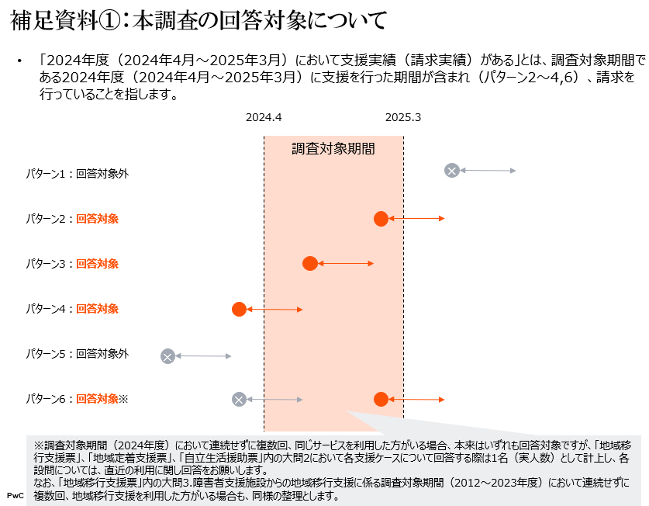

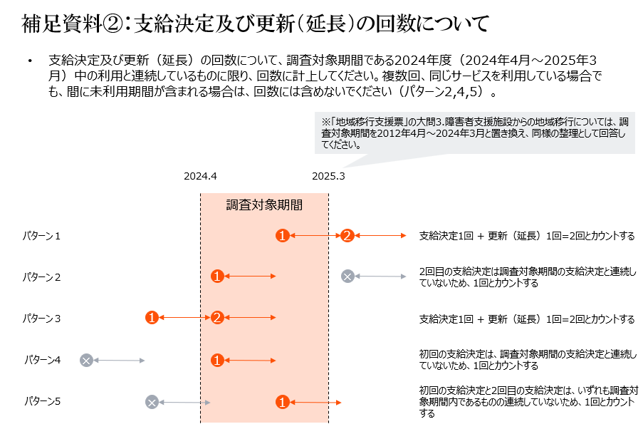

●地域移行支援票_個票1
地域移行支援票

2024年度における地域移行支援の実績をご回答ください。

 | 白色の回答欄は文字または数値を入力する項目です。直接ご回答内容を入力してください。

 | 青色の回答欄は選択項目です。▼をクリックすると選択肢が表示されます。選択した内容を取り消す場合は [delete] キーを押してください。

1. 【2024年4月1日～2025年3月31日】における地域移行支援を利用した者の人数（実人数）
※各支援ケースの回答数に基づき、自動計算されますので、回答不要です。 |  |  |  |  | 2024年度における地域移行支援の支援実績が1件以上あり（個票1への入力があり）、なおかつ、2012～2023年度における障害者支援施設からの地域移行支援の支援実績が1件以上ある場合は、個票２に回答してください。
地域移行支援利用者 （実人数） |  | （自動計算）0人 |  |  | ●地域移行支援票_個票2

- |  |  |  | 1人目 | 2人目 | 3人目 | 4人目 | 5人目 | 6人目 | 7人目 | 8人目 | 9人目 | 10人目 | 11人目 | 12人目 | 13人目 | 14人目 | 15人目 | 16人目 | 17人目 | 18人目 | 19人目 | 20人目 | 21人目 | 22人目 | 23人目 | 24人目 | 25人目 | 26人目 | 27人目 | 28人目 | 29人目 | 30人目 | 31人目 | 32人目 | 33人目 | 34人目 | 35人目 | 36人目 | 37人目 | 38人目 | 39人目 | 40人目
利用状況、属性等 | 2① | 2025年4月1日時点での地域移行支援の利用状況について、あてはまるものを選択してください。 | 選択
 | 2② | 利用終了した理由について、あてはまるものを選択してください。 ※「2025年4月1日時点での地域移行支援の利用状況」で、「2.利用終了」の場合に回答してください。 | 選択
 |  | 「6.その他」の具体的な内容 | 文字
 | 3.障害種別について、主たるものは◎、合併しているものは○を選択してください。 | 1.身体障害 | ◎○
 |  | 2.知的障害 | ◎○
 |  | 3.精神障害 | ◎○
 |  | 4.難病等 | ◎○
 | 4.手帳の所有状況について、選択してください。 | 1.身体障害者手帳（視覚） | ○
 |  | 2.身体障害者手帳（聴覚） | ○
 |  | 3.身体障害者手帳（音声機能等） | ○
 |  | 4.身体障害者手帳（肢体不自由） | ○
 |  | 5.身体障害者手帳（内部障害等） | ○
 |  | 6.療育手帳 | ○
 |  | 7.精神障害者保健福祉手帳 | ○
 |  | 8.手帳を所有していない | ○
 | 5 | 障害支援区分について、あてはまるものを選択してください。 | 選択
 | 6.その他の障害特性について選択してください。 | 1.医療的ケアが必要な者 | ○
 |  | 2.強度行動障害を有する者 ※障害支援区分認定調査項目の行動関連項目の合計点数が 10 点以上の者 | ○
 |  | 3.高次脳機能障害の診断を受けている者 | ○
 | 7 | 年齢について、あてはまるものを選択してください。 | 選択
 | 8 | 性別について、あてはまるものを選択してください。 | 選択
 | 9 | 地域移行支援の利用前における生活の場について、あてはまるものを選択してください。 | 選択
 | 10 | 施設・病院等への入所（院）期間について、あてはまるものを選択してください。 | 選択
各加算の算定状況 | 1 | 【2025年3月1日～3月31日】における集中支援加算の算定状況について、あてはまるものを選択してください。 | 選択
 | 2 | 【2025年3月1日～3月31日】における障害福祉サービスの体験利用加算の算定回数について、あてはまるものを選択してください。 | 選択
 | 3 | 【2025年3月1日～3月31日】における体験宿泊加算（Ⅰ）の算定回数について、あてはまるものを選択してください。 | 選択
 | 4 | 【2025年3月1日～3月31日】における体験宿泊加算（Ⅱ）の算定回数について、あてはまるものを選択してください。 | 選択
具体的な支援方法 | 1 | 【2025年3月1日～3月31日】において、相談や同行の支援を行った実日数を入力してください。 | 数値
 | 2 | 【2025年3月1日～3月31日】における施設・病院へ訪問し、対面による相談を行った回数について、あてはまるものを選択してください。 | 選択
 | 3 | 【2025年3月1日～3月31日】における施設・病院外への同行を行った回数について、あてはまるものを選択してください。 | 選択
補足資料②へ
支援期間 | 1 | 支給決定（更新・延長を含む）の回数について、あてはまるものを選択してください。 ※2024年度中の利用と連続しているものに限り、回数に計上してください。 ※詳細については、補足資料②をご参照ください。 | 選択
 | 2 | 支給決定の更新・延長をした理由について選択してください。 ※「支給決定（更新・延長を含む）の回数」で2回以上の場合に回答してください。 | 選択
 |  | 「3.その他」の具体的な内容 | 文字
地域移行支援の利用終了後の生活の場、利用しているサービス等 | 1 | 地域移行支援の利用終了後における生活の場について、あてはまるものを選択してください。 | 選択
 |  | 「6.その他」の具体的な内容 | 文字
 | 2.地域移行支援の利用終了後に利用している障害福祉サービス等について選択してください。 | 1.居宅介護 | ○
 |  | 2.重度訪問介護 | ○
 |  | 3.同行援護 | ○
 |  | 4.行動援護 | ○
 |  | 5.療養介護 | ○
 |  | 6.生活介護 | ○
 |  | 7.短期入所 | ○
 |  | 8.重度障害者等包括支援 | ○
 |  | 9.共同生活援助 | ○
 |  | 10.施設入所支援 | ○
 |  | 11.自立訓練（機能訓練） | ○
 |  | 12.自立訓練（生活訓練） | ○
 |  | 13.宿泊型自立訓練 | ○
 |  | 14.就労移行支援 | ○
 |  | 15.就労継続支援A型 | ○
 |  | 16.就労継続支援B型 | ○
 |  | 17.就労定着支援 | ○
 |  | 18.自立生活援助 | ○
 |  | 19.計画相談支援 | ○
 |  | 20.地域定着支援 | ○
 |  | 21.地域生活支援事業のサービス | ○
 |  | 22.介護保険サービス | ○
 |  | 23.該当なし | ○

 |  |  |  |  | 2024年度における地域移行支援の支援実績が1件以上あり（個票1への入力があり）、なおかつ、2012～2023年度における障害者支援施設からの地域移行支援の支援実績が1件以上ある場合は、個票２に回答してください。
 |  |  |  |  | ●地域移行支援票_個票2

●地域移行支援票_個票2
地域移行支援票

2012～2023年度における障害者支援施設からの地域移行支援の実績をご回答ください。

 | 白色の回答欄は文字または数値を入力する項目です。直接ご回答内容を入力してください。

 | 青色の回答欄は選択項目です。▼をクリックすると選択肢が表示されます。選択した内容を取り消す場合は [delete] キーを押してください。

1. 【2012年4月1日～2024年3月31日】における障害者支援施設からの地域移行支援を行った者の人数（実人数）
※各支援ケースの回答数に基づき、自動計算されますので、回答不要です。
地域移行支援利用者 （実人数） |  | （自動計算）0人

 |  |  |  | 1人目 | 2人目 | 3人目 | 4人目 | 5人目 | 6人目 | 7人目 | 8人目 | 9人目 | 10人目 | 11人目 | 12人目 | 13人目 | 14人目 | 15人目 | 16人目 | 17人目 | 18人目 | 19人目 | 20人目 | 21人目 | 22人目 | 23人目 | 24人目 | 25人目 | 26人目 | 27人目 | 28人目 | 29人目 | 30人目 | 31人目 | 32人目 | 33人目 | 34人目 | 35人目 | 36人目 | 37人目 | 38人目 | 39人目 | 40人目
利用状況、属性等 | 2 | 障害者支援施設からの地域移行支援について、支援を開始した年度を選択してください。 | 選択
 | 3① | 2025年4月1日時点での地域移行支援の利用状況について、あてはまるものを選択してください。 | 選択
 | 3② | 利用終了した理由について、あてはまるものを選択してください。 ※「2025年4月1日時点での地域移行支援の利用状況」で、「2.利用終了」の場合に回答してください。 | 選択
 |  | 「6.その他」の具体的な内容 | 文字
 | 4.障害種別について、主たるものは◎、合併しているものは○を選択してください。 | 1.身体障害 | ◎○
 |  | 2.知的障害 | ◎○
 |  | 3.精神障害 | ◎○
 |  | 4.難病等 | ◎○
 | 5.手帳の所有状況について、選択してください。 | 1.身体障害者手帳（視覚） | ○
 |  | 2.身体障害者手帳（聴覚） | ○
 |  | 3.身体障害者手帳（音声機能等） | ○
 |  | 4.身体障害者手帳（肢体不自由） | ○
 |  | 5.身体障害者手帳（内部障害等） | ○
 |  | 6.療育手帳 | ○
 |  | 7.精神障害者保健福祉手帳 | ○
 |  | 8.手帳を所有していない | ○
 | 6 | 障害支援区分について、あてはまるものを選択してください。 | 選択
 | 7.その他の障害特性について選択してください。 | 1.医療的ケアが必要な者 | ○
 |  | 2.強度行動障害を有する者 ※障害支援区分認定調査項目の行動関連項目の合計点数が 10 点以上の者 | ○
 |  | 3.高次脳機能障害の診断を受けている者 | ○
 | 8 | 年齢について、あてはまるものを選択してください。 | 選択
 | 9 | 性別について、あてはまるものを選択してください。 | 選択
 | 10 | 地域移行支援の利用前における生活の場について、あてはまるものを選択してください。 | 選択
 | 11 | 施設への入所期間について、あてはまるものを選択してください。 | 選択
各加算の算定状況 | 1 | 【支援を開始した日が含まれる年度の3月1日～3月31日】における集中支援加算の算定状況について、あてはまるものを選択してください。 | 選択
 | 2 | 【支援を開始した日が含まれる年度の3月1日～3月31日】における障害福祉サービスの体験利用加算の算定回数について、あてはまるものを選択してください。 | 選択
 | 3 | 【支援を開始した日が含まれる年度の3月1日～3月31日】における体験宿泊加算（Ⅰ）の算定回数について、あてはまるものを選択してください。 | 選択
 | 4 | 【支援を開始した日が含まれる年度の3月1日～3月31日】における体験宿泊加算（Ⅱ）の算定回数について、あてはまるものを選択してください。 | 選択
具体的な支援方法 | 1 | 【支援を開始した日が含まれる年度の3月1日～3月31日】において、相談や同行の支援を行った実日数を入力してください。 | 数値
 | 2 | 【支援を開始した日が含まれる年度の3月1日～3月31日】における施設へ訪問し、対面による相談を行った回数について、あてはまるものを選択してください。 | 選択
 | 3 | 【支援を開始した日が含まれる年度の3月1日～3月31日】における施設外への同行を行った回数について、あてはまるものを選択してください。 | 選択
補足資料②へ
支援期間 | 1 | 支給決定（更新・延長を含む）の回数について、あてはまるものを選択してください。 ※支援を開始した日が含まれる年度と連続しているものに限り、回数に計上してください。 ※詳細については、補足資料②をご参照ください。 | 選択
 | 2 | 支給決定の更新・延長をした理由について選択してください。 ※「支給決定（更新・延長を含む）の回数」で2回以上の場合に回答してください。 | 選択
 |  | 「3.その他」の具体的な内容 | 文字
地域移行支援の利用終了後に利用しているサービス、生活の場等 | 1 | 地域移行支援の利用終了後における生活の場について、あてはまるものを選択してください。 | 選択
 |  | 「6.その他」の具体的な内容 | 文字
 | 2.地域移行支援の利用終了後に利用している障害福祉サービス等について選択してください。 | 1.居宅介護 | ○
 |  | 2.重度訪問介護 | ○
 |  | 3.同行援護 | ○
 |  | 4.行動援護 | ○
 |  | 5.療養介護 | ○
 |  | 6.生活介護 | ○
 |  | 7.短期入所 | ○
 |  | 8.重度障害者等包括支援 | ○
 |  | 9.共同生活援助 | ○
 |  | 10.施設入所支援 | ○
 |  | 11.自立訓練（機能訓練） | ○
 |  | 12.自立訓練（生活訓練） | ○
 |  | 13.宿泊型自立訓練 | ○
 |  | 14.就労移行支援 | ○
 |  | 15.就労継続支援A型 | ○
 |  | 16.就労継続支援B型 | ○
 |  | 17.就労定着支援 | ○
 |  | 18.自立生活援助 | ○
 |  | 19.計画相談支援 | ○
 |  | 20.地域定着支援 | ○
 |  | 21.地域生活支援事業のサービス | ○
 |  | 22.介護保険サービス | ○
 |  | 23.該当なし | ○

●地域定着支援票_個票1
地域定着支援票

2024年度における地域定着支援の実績をご回答ください。

 | 白色の回答欄は文字または数値を入力する項目です。直接ご回答内容を入力してください。

 | 青色の回答欄は選択項目です。▼をクリックすると選択肢が表示されます。選択した内容を取り消す場合は [delete] キーを押してください。

1. 【2024年4月1日～2025年3月31日】における地域定着支援を利用した者の人数（実人数）
※各支援ケースの回答数に基づき、自動計算されますので、回答不要です。
地域定着支援利用者 （実人数） |  | （自動計算）0人

 |  |  |  | 1人目 | 2人目 | 3人目 | 4人目 | 5人目 | 6人目 | 7人目 | 8人目 | 9人目 | 10人目 | 11人目 | 12人目 | 13人目 | 14人目 | 15人目 | 16人目 | 17人目 | 18人目 | 19人目 | 20人目 | 21人目 | 22人目 | 23人目 | 24人目 | 25人目 | 26人目 | 27人目 | 28人目 | 29人目 | 30人目 | 31人目 | 32人目 | 33人目 | 34人目 | 35人目 | 36人目 | 37人目 | 38人目 | 39人目 | 40人目
利用状況、属性等 | 2① | 2025年4月1日時点での地域定着支援の利用状況について、あてはまるものを選択してください。 | 選択
 | 2② | 利用終了した理由について、あてはまるものを選択してください。 ※「2025年4月1日時点での地域定着支援の利用状況」で、「2.利用終了」の場合に回答してください。 | 選択
 |  | 「6.その他」の具体的な内容 | 文字
...
 | 7 | 年齢について、あてはまるものを選択してください。 | 選択
 | 8 | 性別について、あてはまるものを選択してください。 | 選択
 | 9 | 対象者類型について、あてはまるものを選択してください。 ※対象者類型とは、「介護給付費等に係る支給決定事務等について（事務処理要領）」における当該サービスの対象者を指します。 | 選択
各加算の算定状況 | 1 | 【2025年3月1日～3月31日】における緊急時支援費（Ⅰ）の算定回数について、あてはまるものを選択してください。 | 選択
 | 2 | 【2025年3月1日～3月31日】における緊急時支援費（Ⅱ）の算定回数について、あてはまるものを選択してください。 | 選択
具体的な支援方法 | 1 | 【2025年3月1日～3月31日】において、相談や同行の支援を行った実日数を入力してください。 | 数値
 | 2 | 【2025年3月1日～3月31日】における相談を行った回数について、あてはまるものを選択してください。 ※平時における相談回数のみ、計上してください。 | 選択
 | 3 | 【2025年3月1日～3月31日】における相談を行った回数について、あてはまるものを選択してください。 ※緊急時における相談回数のみ、計上してください。 | 選択
 | 4 | 【2025年3月1日～3月31日】における同行・支援（通院、役所手続き、地域住民等との関係性構築等）を行った回数について、あてはまるものを選択してください。 ※平時における同行・支援回数のみ、計上してください。 | 選択
 | 5 | 【2025年3月1日～3月31日】における同行・支援（通院、役所手続き、地域住民等との関係性構築等）を行った回数について、あてはまるものを選択してください。 ※緊急時における同行・支援回数のみ、計上してください。 | 選択
補足資料②へ
支援期間 | 1 | 支給決定（更新・延長を含む）の回数について、あてはまるものを選択してください。 ※2024年度中の利用と連続しているものに限り、回数に計上してください。 ※詳細については、補足資料②をご参照ください。 | 選択
 | 2 | 支給決定の更新・延長をした理由について選択してください。 ※「支給決定（更新・延長を含む）の回数」で2回以上の場合に回答してください。 | 選択
 |  | 「3.その他」の具体的な内容 | 文字
生活費に係る相談等や金銭管理等の支援状況 | 1 | 【2024年4月1日～2025年3月31日】における利用者の成年後見制度の利用の有無について、あてはまるものを選択してください。 ※2024年度中に成年後見制度を利用している期間がある場合は、「利用している」で回答してください。 | 選択
 | 2 | 【2024年4月1日～2025年3月31日】における利用者の日常生活自立支援事業の利用の有無について、あてはまるものを選択してください。 ※2024年度中に日常生活自立支援事業を利用している期間がある場合は、「1.利用している」で回答してください。 | 選択
 | 3① | 【2024年4月1日～2025年3月31日】における貴事業所による生活費に係る相談等や金銭管理等の支援実績の有無について、あてはまるものを選択してください。 ※2024年度中に1回でも生活費に係る相談等や金銭管理等の支援を行った場合は、「1.実施している」で回答してください。 | 選択
 | 3②生活費に係る相談等や金銭管理等の支援に係る具体的な内容について選択してください。 ※以降の設問については、「生活費に係る相談等や金銭管理等の支援実績の有無」で「1.実施している」の場合に回答してください。 | 1.レシートや領収書等の確認 | ○
 |  | 2.家計表等の作成支援 | ○
 |  | 3.各種支払いや預金引き出し等のための金融機関への同行支援 | ○
 |  | 4.所持金・預金等の確認 | ○
 |  | 5.所持金の預かり | ○
...

●自立生活援助票_個票1
...
自立生活援助利用者 （実人数） |  | （自動計算）0人
 |  |  |  | 1人目 | 2人目 | 3人目 | 4人目 | 5人目
 | 9 | 対象者類型について、あてはまるものを選択してください。 ※対象者類型とは、「介護給付費等に係る支給決定事務等について（事務処理要領）」における当該サービスの対象者を指します。 | 選択
各加算の算定状況 | 1 | 【2025年3月1日～3月31日】における緊急時支援加算（Ⅰ）の算定回数について、あてはまるものを選択してください。 | 選択
 | 2 | 【2025年3月1日～3月31日】における緊急時支援加算（Ⅱ）の算定回数について、あてはまるものを選択してください。 | 選択
 | 3 | 【2025年3月1日～3月31日】における集中支援加算の算定状況について、あてはまるものを選択してください。 | 選択
 | 4 | 【2025年3月1日～3月31日】における同行支援加算の算定対象となる同行・支援を行った回数について、あてはまるものを選択してください。 | 選択
具体的な支援方法 | 1 | 【2025年3月1日～3月31日】において、相談や同行の支援を行った実日数を入力してください。 | 数値
 | 2 | 【2025年3月1日～3月31日】における相談を行った回数について、あてはまるものを選択してください。 ※平時における相談回数のみ、計上してください。 | 選択
 | 3 | 【2025年3月1日～3月31日】における相談を行った回数について、あてはまるものを選択してください。 ※緊急時における相談回数のみ、計上してください。 | 選択
 | 4 | 【2025年3月1日～3月31日】における同行・支援（通院、役所手続き、地域住民等との関係性構築等）を行った回数について、あてはまるものを選択してください。 ※平時における同行・支援回数のみ、計上してください。 | 選択
 | 5 | 【2025年3月1日～3月31日】における同行・支援（通院、役所手続き、地域住民等との関係性構築等）を行った回数について、あてはまるものを選択してください。 ※緊急時における同行・支援回数のみ、計上してください。 | 選択
補足資料②へ
支援期間 | 1 | 支給決定（更新・延長を含む）の回数について、あてはまるものを選択してください。 ※2024年度中の利用と連続しているものに限り、回数に計上してください。 ※詳細については、補足資料②をご参照ください。 | 選択
 | 2 | 支給決定の更新・延長をした理由について選択してください。 ※「支給決定（更新・延長を含む）の回数」で2回以上の場合に回答してください。 | 選択
 |  | 「3.その他」の具体的な内容 | 文字
生活費に係る相談等や金銭管理等の支援状況 | 1 | 【2024年4月1日～2025年3月31日】における利用者の成年後見制度の利用の有無について、あてはまるものを選択してください。 ※2024年度中に成年後見制度を利用している期間がある場合は、「利用している」で回答してください。 | 選択
 | 2 | 【2024年4月1日～2025年3月31日】における利用者の日常生活自立支援事業の利用の有無について、あてはまるものを選択してください。 ※2024年度中に日常生活自立支援事業を利用している期間がある場合は、「1.利用している」で回答してください。 | 選択
 | 3① | 【2024年4月1日～2025年3月31日】における貴事業所による生活費に係る相談等や金銭管理等の支援実績の有無について、あてはまるものを選択してください。 ※2024年度中に1回でも生活費に係る相談等や金銭管理等の支援を行った場合は、「1.実施している」で回答してください。 | 選択
 | 3②生活費に係る相談等や金銭管理等の支援に係る具体的な内容について選択してください。 ※以降の設問については、「生活費に係る相談等や金銭管理等の支援実績の有無」で「1.実施している」の場合に回答してください。 | 1.レシートや領収書等の確認 | ○
 |  | 2.家計表等の作成支援 | ○
 |  | 3.各種支払いや預金引き出し等のための金融機関への同行支援 | ○
 |  | 4.所持金・預金等の確認 | ○
 |  | 5.所持金の預かり | ○
...

